Proxy server
Sử dụng nhiều trong ngnix.
Name | Description | Note | Link
Proxy server | là một khái niệm hot từ những năm gần đây, vì nếu server của bạn có những thông tin nhạy cảm như ngân hàng thì việc thiết lập một máy chủ proxy bên ngoài tường lứa là điều cần thiết nhất. Bởi vì khi một ai đó muốn truy cập vào Server này thì nhiệm vụ của nó phải qua mặt proxy server |  | https://anonystick.com/blog-developer/proxy-server-fordward-proxy-va-reverse-proxy-hay-xem-thay-toi-giai-thich-2021010763210404
Reverse Proxy | Giả sử khi ta đang config Nginx là một máy chủ proxy và cấu hình Reverse Proxy. Thì ở đây chúng ta có ba đối tượng như sau Client, Proxy Server, Server. Giả sử 3 đối tượng trên tôi viết lại là: | Lợi ích của việc Reverse Proxy này có thể thấy rõ nhất là việc Load balancing, chính xác là vậy, bởi vì Proxy biết server nào đang quá tải, hay đang treo từ đó có thể phục vụ Client tốt hơn. Thứ hai đó là việc bảo vệ servers backend. Nó giúp cho chúng ta có thể ẩn đi địa chỉ và cấu trúc thực của server backend. Và nhiều thứ nữa nhưng hai yếu tố trên là quá tốt. |  | 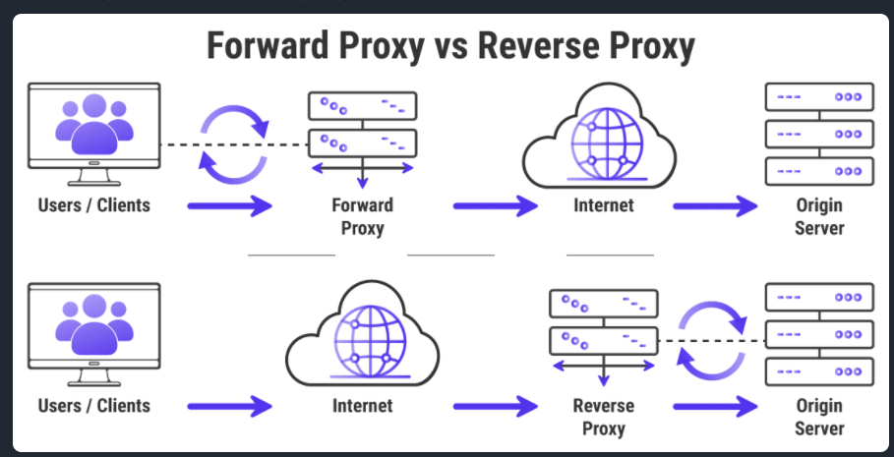
Fordward Proxy | Tiếp ví dụ trên thì ta giả sử có cách khác để thuê nhà. Nếu như việc sử dụng Reverse Proxy là quá trình nhờ trung gian thì hãy xem cách hoạt động của Fordward Proxy.
CDN | là viết tắt của Content Delivery Network, có thể tạm dịch là mạng phân phối nội dung. Với hệ thống các máy chủ được đặt tại nhiều nơi sẽ giúp tối ưu tốc độ website cho người truy cập, cải thiện chất lượng website. CDN giúp các nhà phát triển nội dung, website và ứng dụng có thể đưa những sản phẩm của họ tới khách hàng ở những nơi có khoảng cách xa về địa lý một cách nhanh nhất, thông qua việc truy cập từ những máy chủ ở gần đó.

Middleware
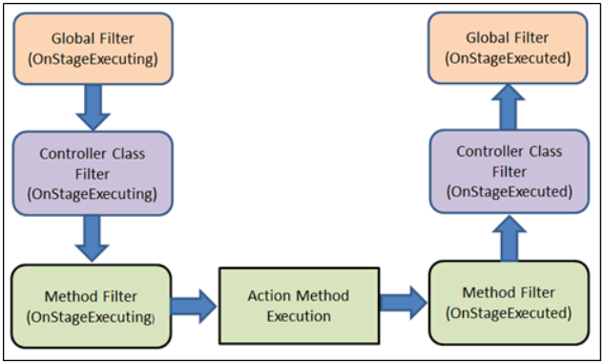
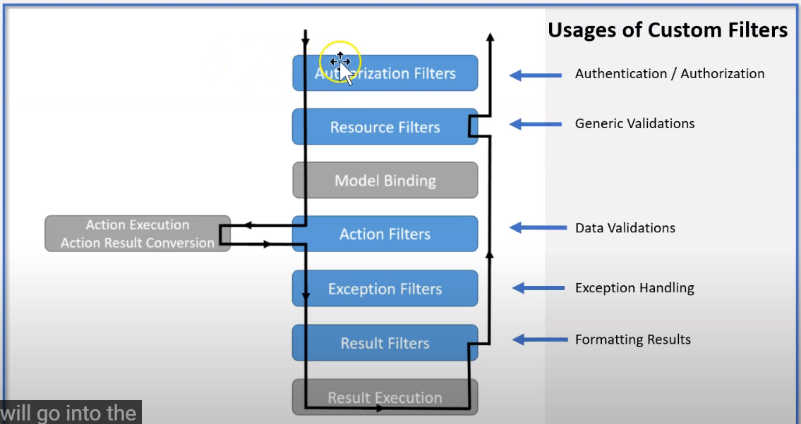
 | Filter pipeline( middleware) https://www.youtube.com/watch?v=zp31OZaO5kY&list=PLgRlicSxjeMMSCYjOe2t2-BLqVxInAMM1&index=5
Authentication/ authoriaztion
Generic validation
Retrieve input data
Input data validation
Application logic
Format output data
Exception handing

implement Atribute, IResourceFilter, IOrderFilter(options purpase in order) : validatation HttpContext from Client and setup in StartUp.cs
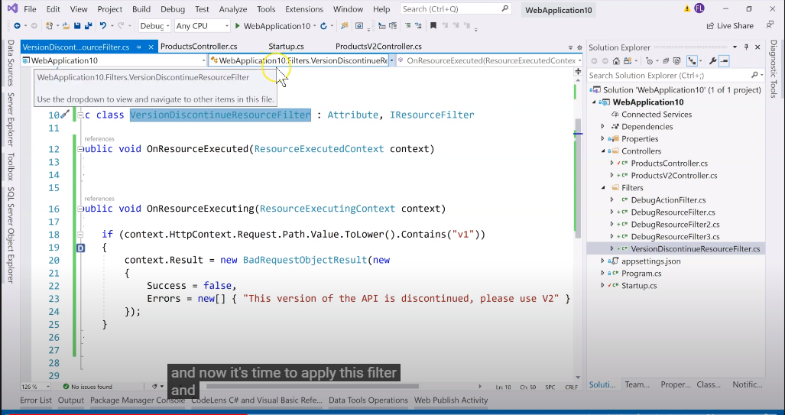
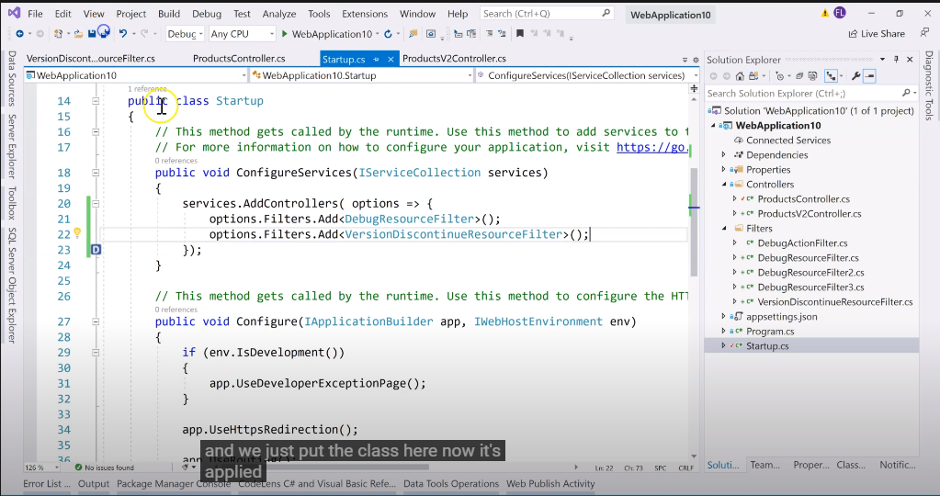

implement ActionFilterAtribute : validate parameters from request.
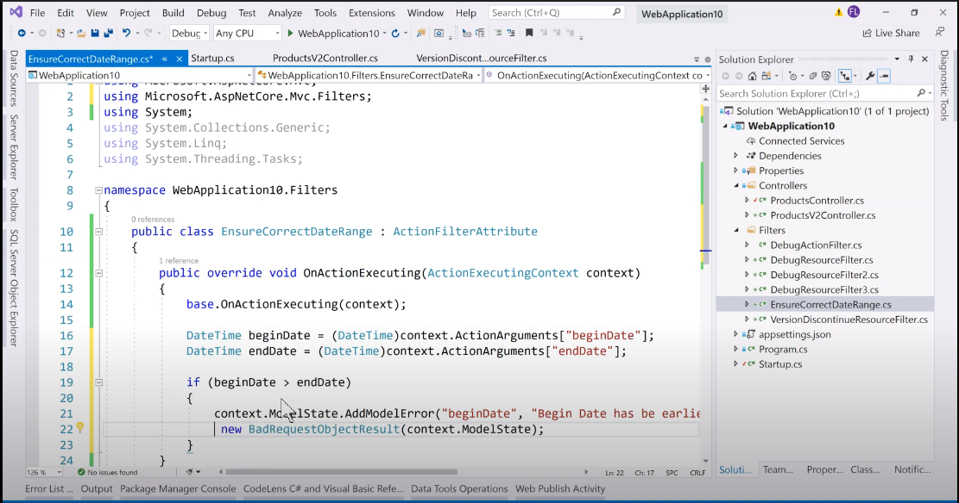
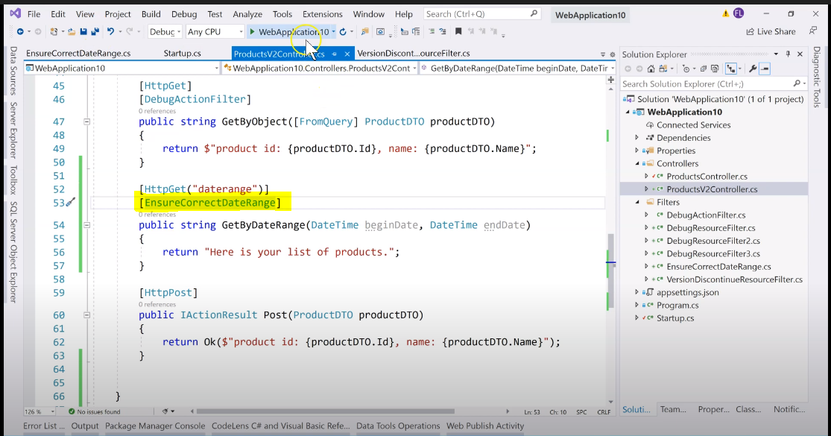

implement Atribute, IAuthorizationFilter: validate when authencation.
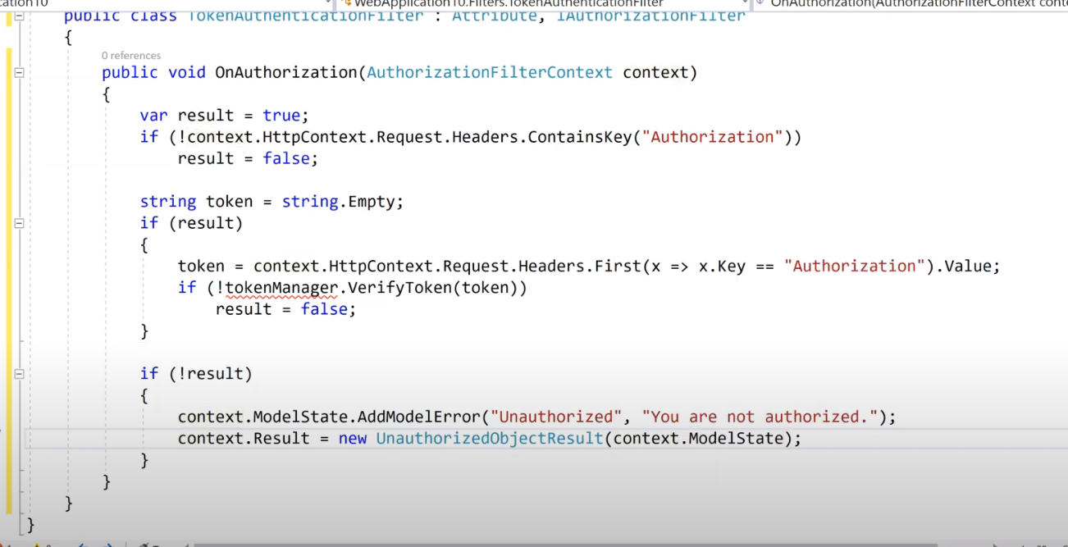
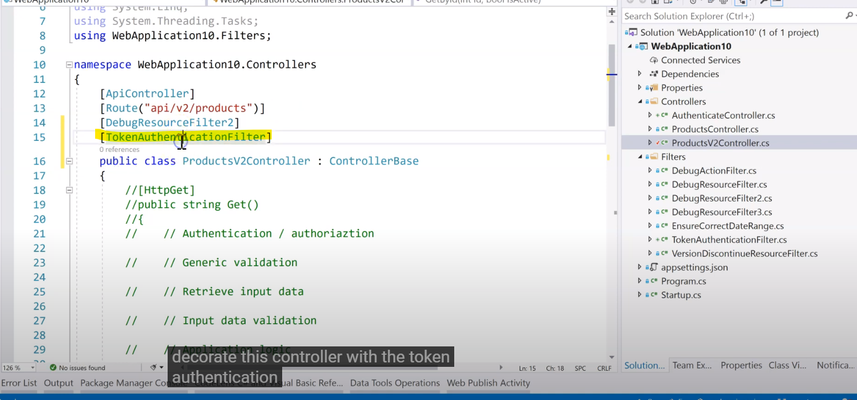
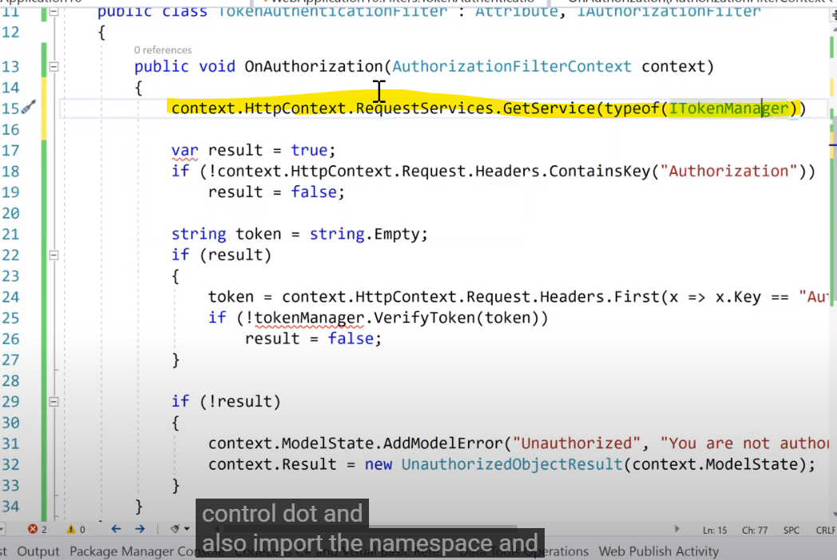

Use.app: sẽ chuyển tiếp middeware tiếp theo bằng cứ phấp next().
Use.Run laf điểm cuối của request pipeline
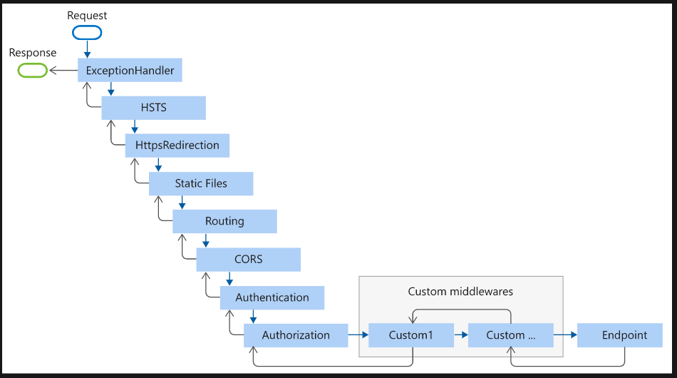
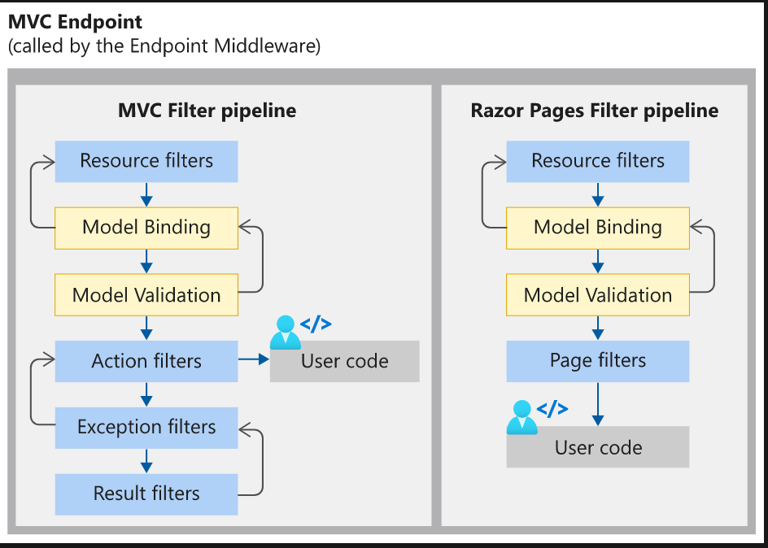

Thứ tự chạy filter

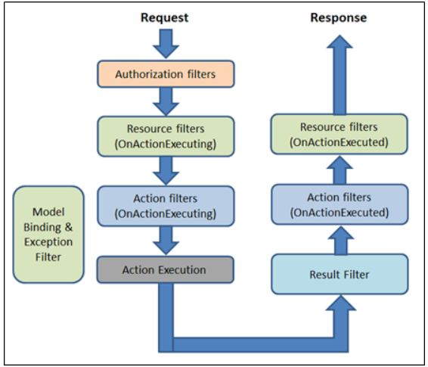

Thứ tự thực hiện Filter

Upload File
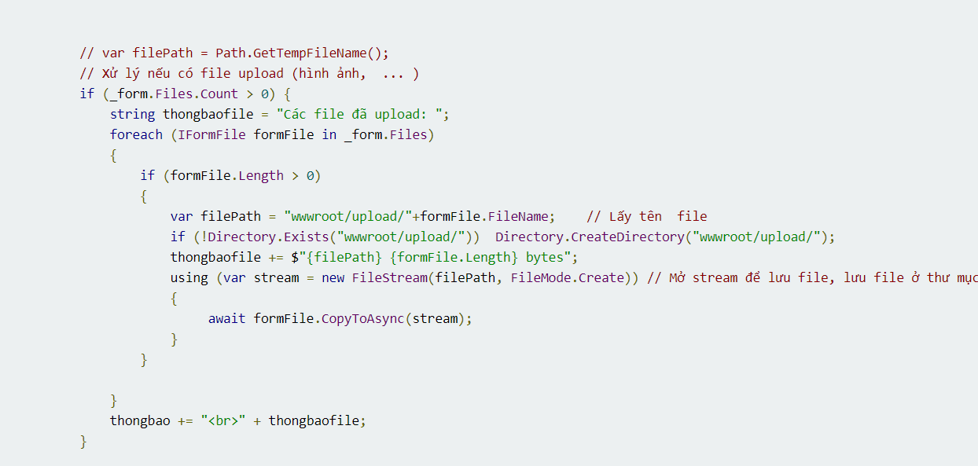
https://xuanthulab.net/asp-net-core-doc-va-ghi-request-va-response-xu-ly-truy-van-co-ban-upload-file-cookie-json.html#IApplicationBuilderMap

Authenticate
Cấu hình Authencation with JWT Bearer
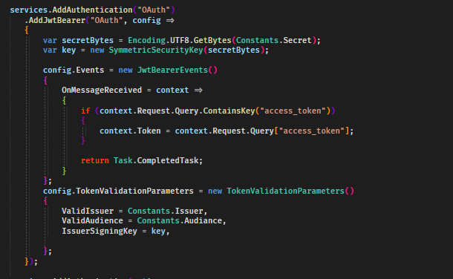

Cấu hình Authoriztion
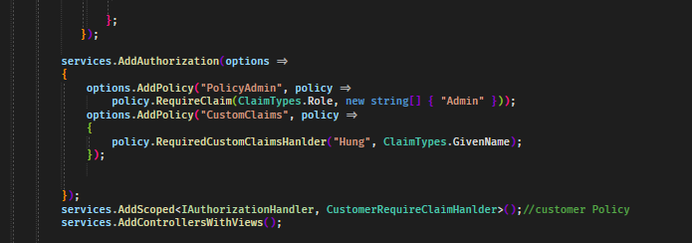

Custom Requeried hanlder Authorization
1. Kế tạo 1 class kế thừa IAuthorizationRequirement
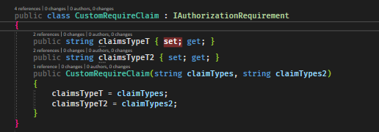

2. Kế thừa AuthorizationHandler<Chứa class kế thừa IAuthorizationRequirement>

3. Custom requirements Policy

Change to Bytes
